System Architecture
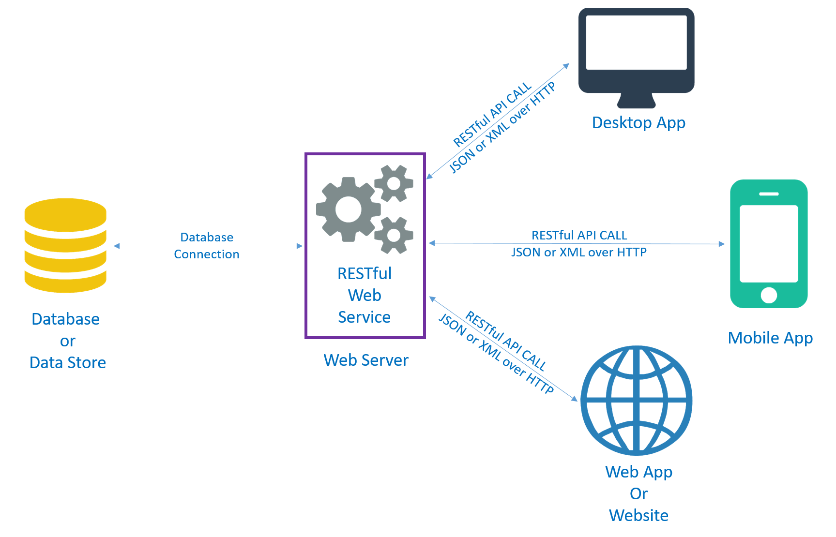 
MÔ HÌNH HỆ THỐNG

Project Structure
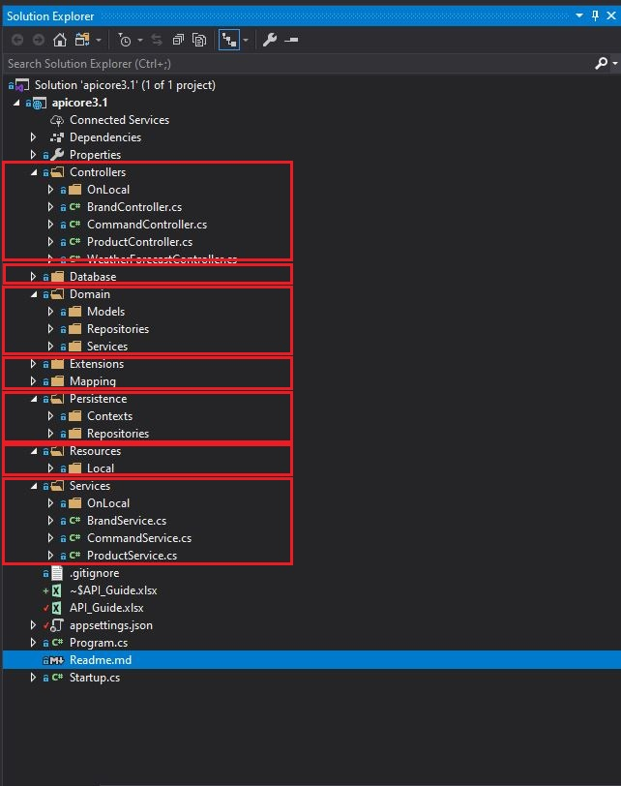
Structure Overview

 | 1. Controllers
 |  | - Folder chứa các class được implemented để setting các URL cho các ứng dụng phía client có thể truy xuất vào tài nguyên phía server.
 |  | - Setting để điều hướng các request từ phía client đến các xử lý bussiness logic phía server.
 | 2. Database
 |  | - Folder chứa database các câu lệnh Sql của dự án
 | 3. Domain
 |  | - Chứa các class với những thông tin, thuộc tính cơ bản của các object được mapping với các bảng trong DB.
 |  | - Chứa các class config chung cho toàn bộ hệ thống.
 |  | - Folder Models : Chứa các class thể hiện những object với những thông tin và thuộc tính cơ bản
 |  | - Folder Repositories, Services : Chứa các Interface, dùng để định nghĩa các xử lý logic. (Ở đây chỉ định nghĩa chứ không implement code)
 | 4. Persistence
 |  | - Folder chứa toàn bộ các xử lý cần thiết để access đến Databases
 |  | - Folder Contexts : Chứa các class config chung cho 1 hoặc nhiều database
 |  | - Folder Repositories : Chứa các class dùng để implement các interface đã được định nghĩa ở trên folder Repositories của Domain
 |  |  | - Class trong folder này có nhiệm vụ xử lý logic để handle data access, sau đó sẽ trả ra các object tương ứng. Các application phía client sẽ tương tác với các object này thông qua Service

 | 5. Services
 |  | - Chứa các class để implement interface được định nghĩa trong Service của Domain
 |  | - Các Services này sẽ gọi tới các Repositories để get các object mà Repositories trả ra.
 | 6. Resources
 |  | - Resources class chỉ chứa các thông tin basic dùng để trao đổi giữa client applications và API endpoints
 | 7. Extensions, Mapping
 |  | - Chứa Class để mapping giữa Models, Service và Resources của hệ thống

Hướng dẫn tạo API
Hướng dẫn build RESTful APIs với ASP.NET Core 3.1

 |  | Hướng dẫn này lấy bảng Customer để demo tạo 1 API cho phép phía client có thể access và quản lý toàn bộ khách hàng
 |  | Src code : \\10.120.112.250\Private Share\SE\02. SW\01. Personal\03. Quân\API-Core

 |  | Setup môi trường phát triển
 |  |  | .NET Core 3.1 : | https://dotnet.microsoft.com/download
 |  |  | Library for project
 |  |  |  | AutoMapper
 |  |  |  | AutoMapper.Extensions.Microsoft.DependencyInjection
 |  |  |  | Microsoft.AspNetCore.Cors
 |  |  |  | Microsoft.AspNetCore.Mvc
 |  |  |  | Microsoft.EntityFrameworkCore
 |  |  |  | Microsoft.EntityFrameworkCore.SqlServer

 |  |  | Database | Execute SQL from : \\10.120.112.250\Private Share\SE\02. SW\01. Personal\03. Quân\API-Core\Database\script_ver2014.sql

 | START

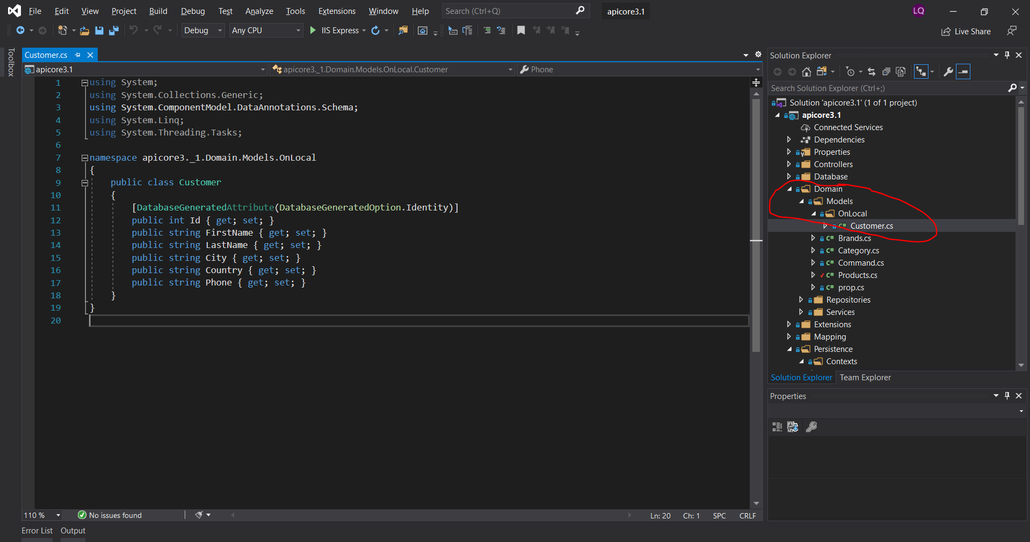
 | Step 1 — Tạo Domain Models
 | - Tạo Customer Class trong folder : ..\Domain\Models\OnLocal. - Class Customer chứa thông tin cơ bản tương ứng với table Customer trong DB - [DatabaseGeneratedAttribute(DatabaseGeneratedOption.Identity)] Code thể hiện thuộc tính Id là khóa với index tự động tăng

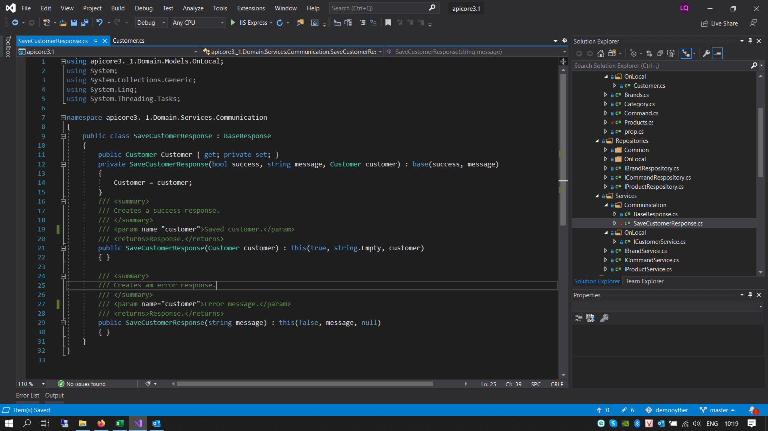
 | Step 2 — Tạo Response tương ứng với Models
 | - Tạo SaveCustomerResponse Class trong folder : ..\Domain\Services\Communication. - Class được kế thừa từ class BaseResponse để tối ưu quản lý message. - Ngoài ra có thể customize Message trong class này

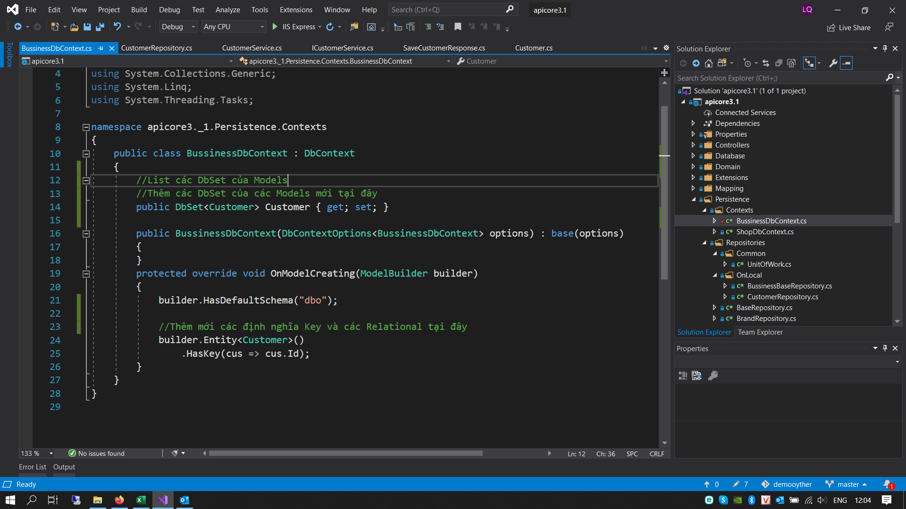
 | Step 3 — Thêm thông tin của Models tương ứng vào DbContext
 | - Trong class BussinessDbContext ở folder : ..\\Persistence\Contexts public DbSet<Customer> Customer { get; set; } Thêm DbSet cho Models tương ứng builder.Entity<Customer>() .HasKey(cus => cus.Id); Định nghĩa PK theo table trong database

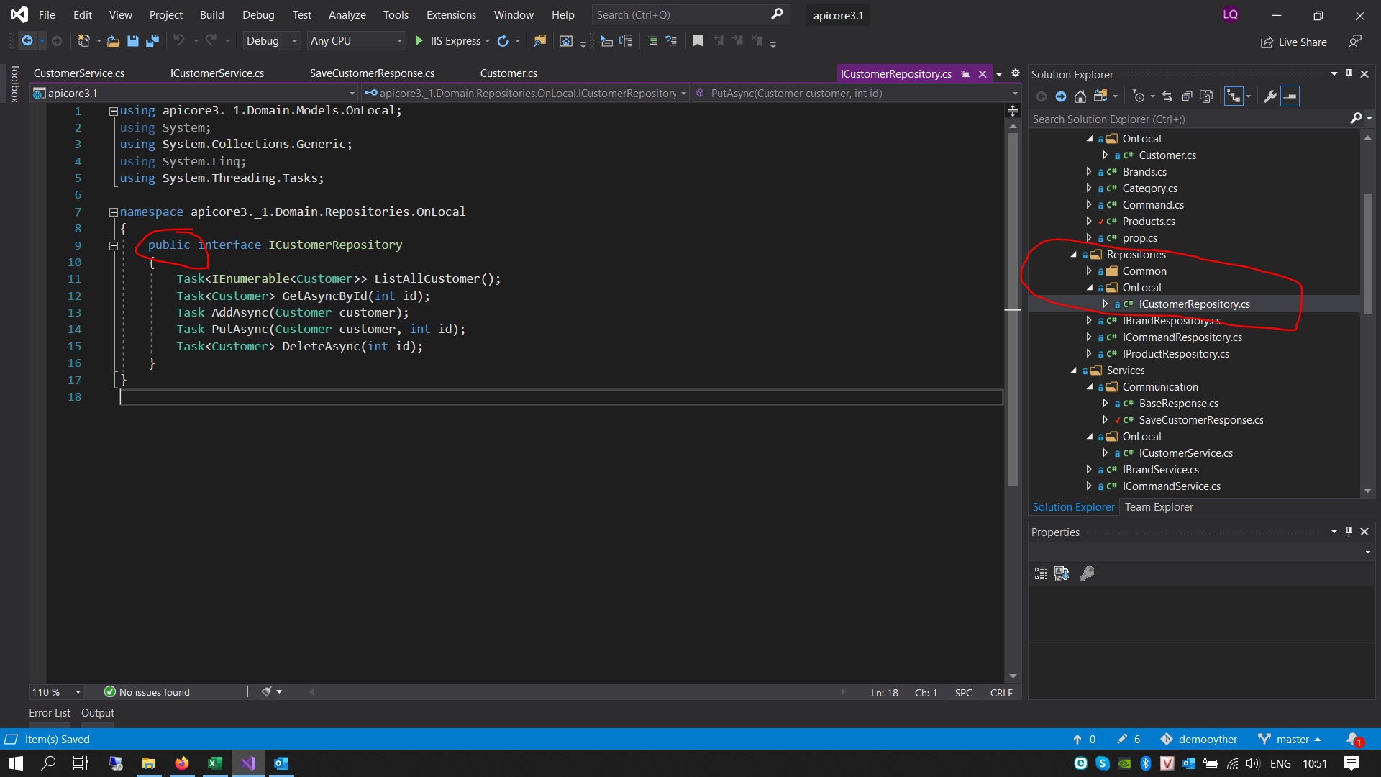
 | Step 4 — Tạo Repository Interface
 | - Tạo ICustomerRepository Class trong folder : ..\Domain\Repositories\OnLocal. - Interface định nghĩa 5 hàm tương ứng với CRUD operations: Task<IEnumerable<Customer>> ListAllCustomer(); Task<Customer> GetAsyncById(int id); Task AddAsync(Customer customer); Task PutAsync(Customer customer, int id); Task<Customer> DeleteAsync(int id); Từ khóa Task mang ý nghĩa chúng ta sẽ implement các phương thức bất đồng bộ để tăng hiệu năng cho hệ thống

 | Step 5 — Implementing Repository
 | - Tạo CustomerRepository Class trong folder : ..\Persistence\Repositories\OnLocal - Class CustomerRepository có nhiệm vụ lấy thông tin của Customer từ database thông qua DbContext - Class CustomerRepository được kế thừa từ class BussinessBaseRepository và implement từ ICustomerRepository - Hàm khởi tạo của CustomerRepository với thông tin từ BussinessDbContext : public CustomerRepository(BussinessDbContext context) : base(context) { } Từ khóa base được sử dụng để có thể access đc member và method của BussinessBaseRepository từ class CustomerRepository - Ngoài ra CustomerRepository Class sẽ implement toàn bộ 5 hàm của ICustomerRepository interface. 5 hàm này sẽ trả ra các objects phục vụ cho Services

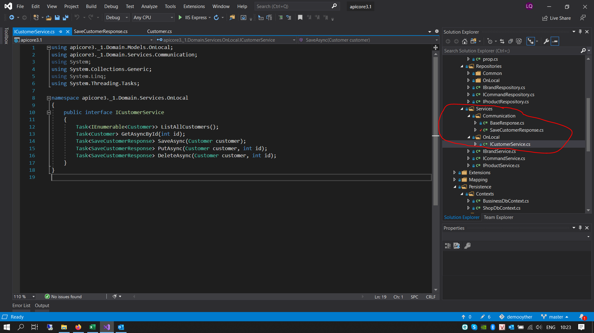
 | Step 6 — Tạo Services Interface
 | - Tạo ICustomerService Class trong folder : ..\Domain\Services\OnLocal. - Interface định nghĩa 5 hàm tương ứng với CRUD operations: Task<IEnumerable<Customer>> ListAllCustomers(); Task<Customer> GetAsyncById(int id); Task<SaveCustomerResponse> SaveAsync(Customer customer); Task<SaveCustomerResponse> PutAsync(Customer customer, int id); Task<SaveCustomerResponse> DeleteAsync(Customer customer, int id); Services này sẽ gọi tới các Repositories để get các object mà Repositories trả ra. Từ khóa Task mang ý nghĩa chúng ta sẽ implement các phương thức bất đồng bộ để tăng hiệu năng cho hệ thống

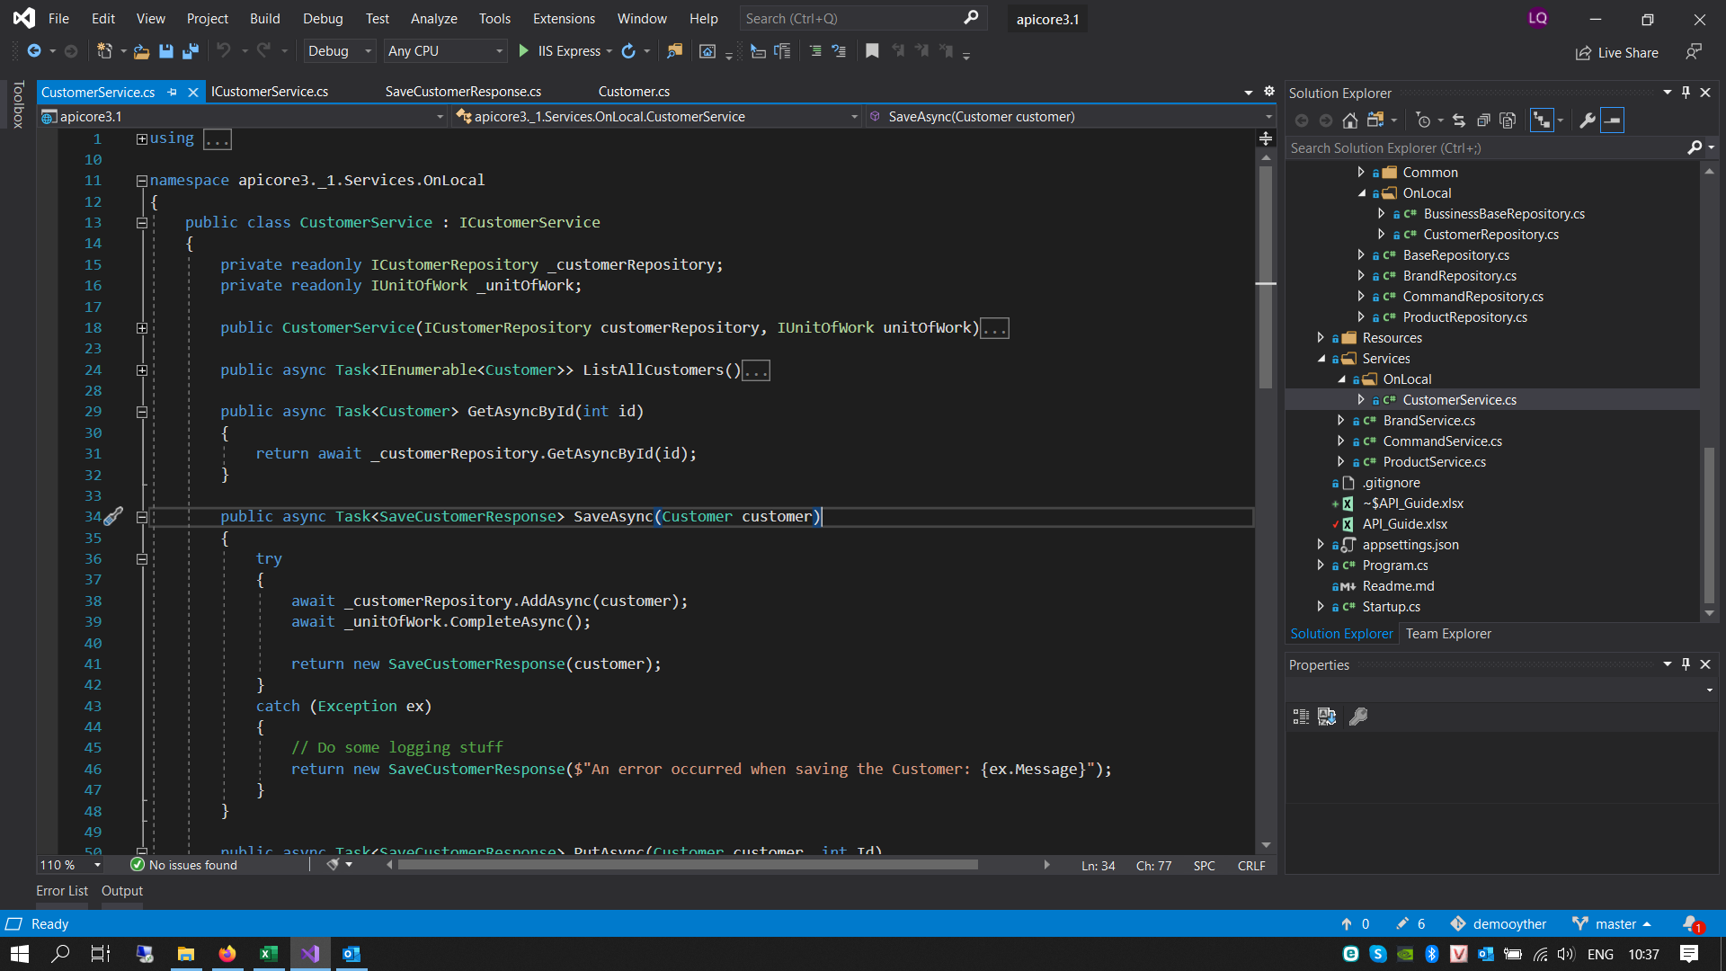
 | Step 7 — Implementing Service
 | - Tạo CustomerService Class trong folder : ..\Services. - CustomerService Class sẽ implement toàn bộ 5 hàm của ICustomerService interface để get object từ CustomerRepository - Ngoài ra : private readonly ICustomerRepository _customerRepository; private readonly IUnitOfWork _unitOfWork; public CustomerService(ICustomerRepository customerRepository, IUnitOfWork unitOfWork) { this._customerRepository = customerRepository; _unitOfWork = unitOfWork; } CustomerService Class là object đc khởi tạo bởi interface ICustomerRepository và IUnitOfWork. Việc kết hợp với class UnitOfWork để đảm bảo tính toàn vẹn của database. Khi 1 luồng hoạt động được hiện, database chỉ được save cho đến khi toàn bộ các table liên quan trong hoạt dộng đó được finish hoàn toàn. Nếu có bất cứ lỗi nào xảy ra thì database sẽ tự động RollBack

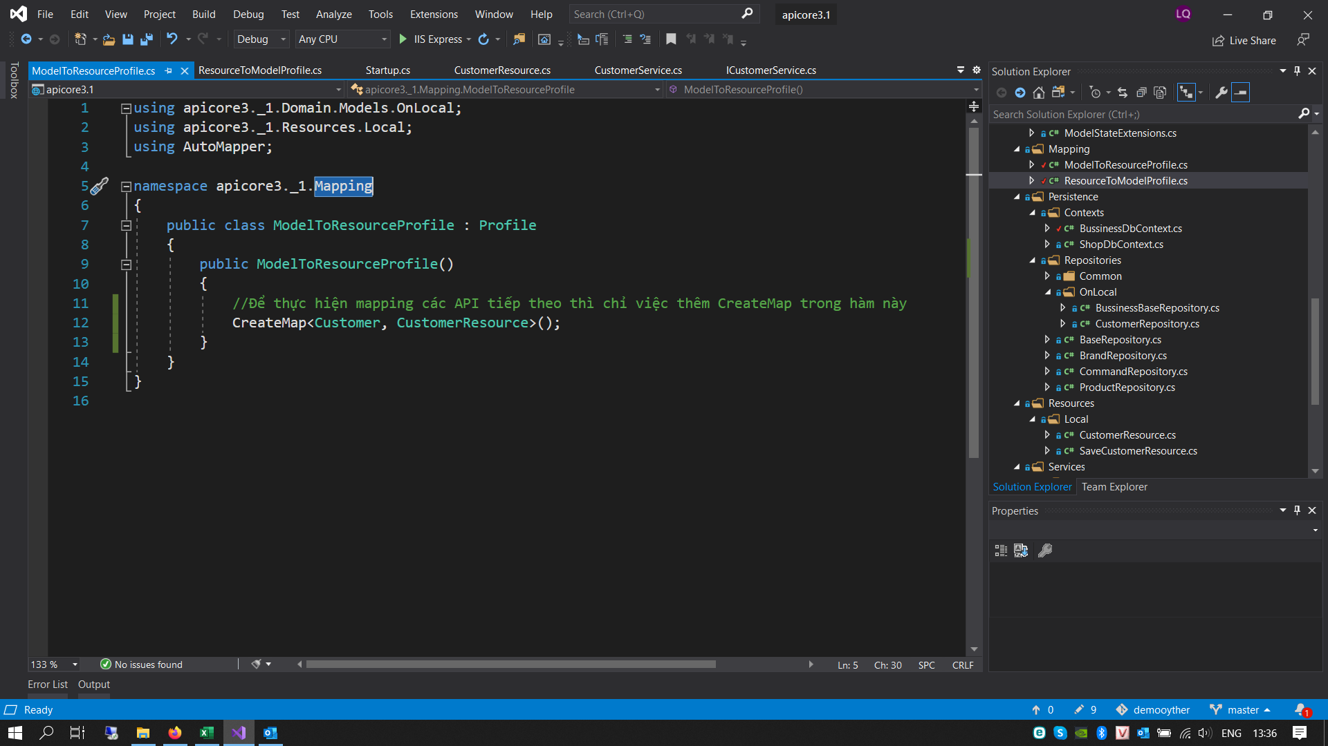
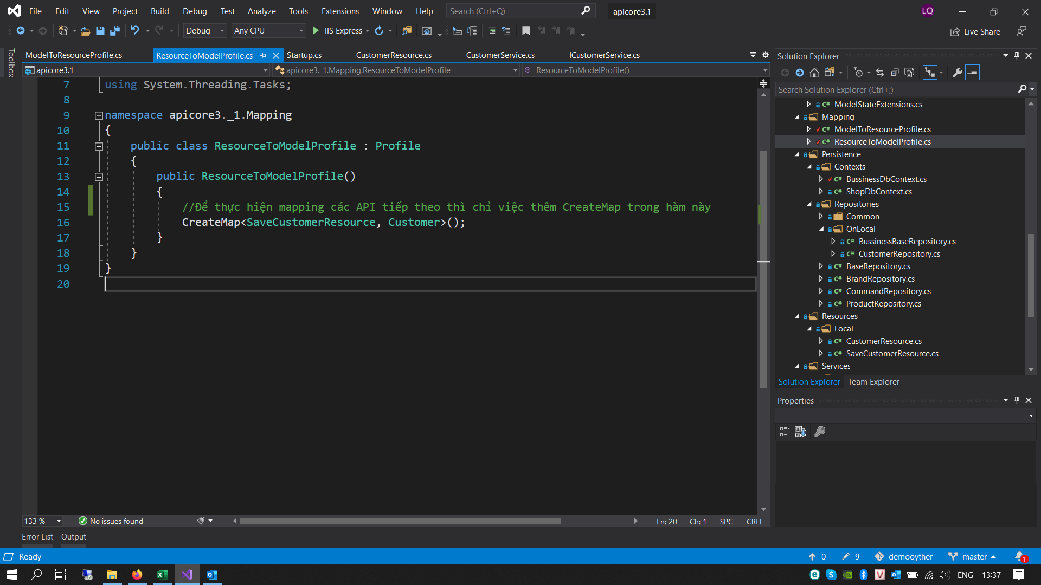
 | Step 8 — Mapping Resources với Models
 | - Để đảm bảo tính bảo mật khi giao tiếp server và client chúng ta cần mapping Customer Models đã được provided bởi Customer Service với Customer resources - Customer resources là class chứa thông tin basic mà chúng ta muốn đưa ra cho client. - Tạo class CustomerResource trong folder : ..\Resources\Local Đối với object Customer này chúng ta sẽ cung câp cho client toàn bộ thông tin : ID, FirstName, LastName.. - Để thực hiện mapping chúng ta sử dụng AutoMapper library như sau Thêm code CreateMap<Customer, CustomerResource>(); vào class ModelToResourceProfile trong folder : ..\Mapping và Thêm code CreateMap<SaveCustomerResource, Customer>(); vào class ResourceToModelProfile trong folder : ..\Mapping

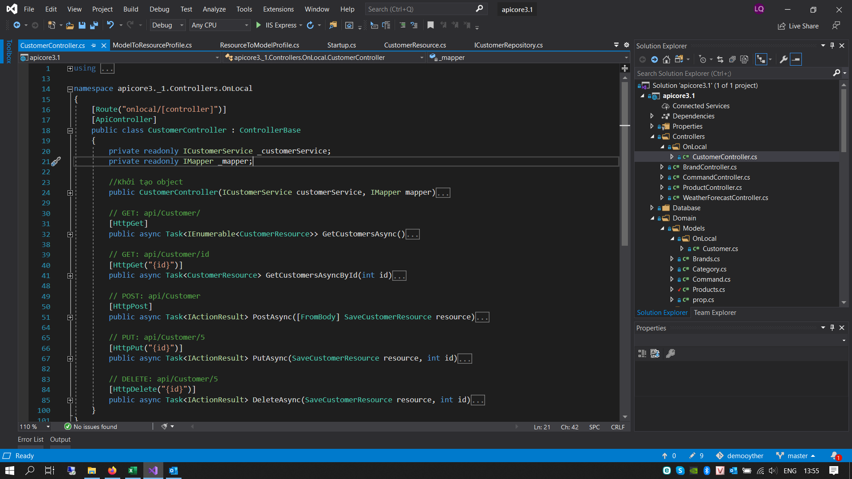
 | Step 9 — Tạo Customer Controller
 | Sau khi đã có các Models đc CustomerServices lấy ra từ database bằng CustomerRepository. Giờ là đến lúc hưởng thành quả thôi. Chúng ta cần điều hướng cho client gọi đến API bằng URL - Tạo CustomerController Class trong folder : ..\Controllers. [[Route("onlocal/[controller]")] Key Route sẽ dùng để config url mà API trả ra cho client. Ở đây API sẽ có URL như sau: 1. GET http://your-domain/onlocal/Customer/ 2. GET Details http://your-domain/onlocal/Customer/Id 3. PUT http://your-domain/onlocal/Customer/Id 4. POST http://your-domain/onlocal/Customer 5. DELETE http://your-domain/onlocal/Customer/Id

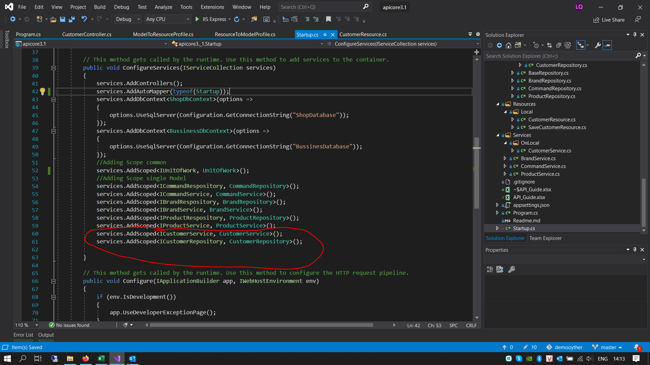
 | Step 10 — Config Startup.cs
 | Sau khi xây dựng xong toàn bộ quá trình cho 1 request bây giờ chúng ta cần quản lý instance mới được tạo cho mỗi request và instance được dùng lại trong request bằng vòng đời Scope Trong Hàm ConfigureServices add thêm 2 config services như sau: services.AddScoped<ICustomerService, CustomerService>(); services.AddScoped<ICustomerRepository, CustomerRepository>(); Đến đây chúng ta đã hoàn thành việc xây dựng 1 Restfull API cho 1 Model Customer. Chạy thử xem nó hoạt động thế nào thôi !!!

 | TESTING
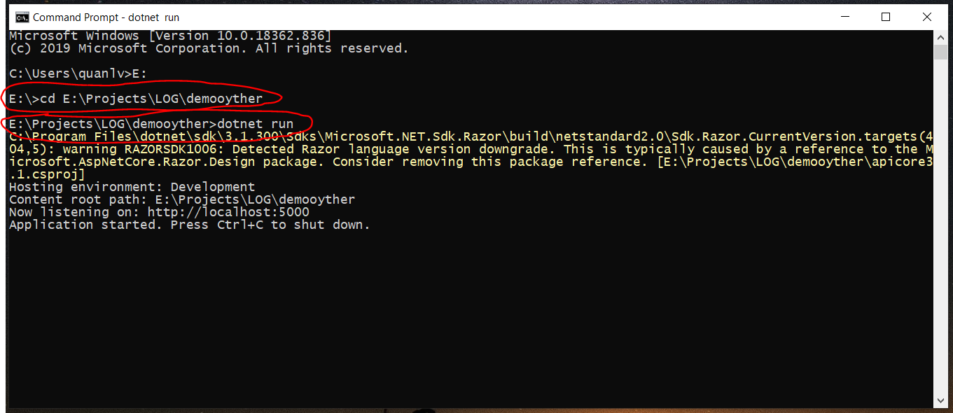
 | 1. Mở terminal hoặc command prompt

 |  | $cd your-project-path

 |  | $dotnet run

 |  |  |  |  | Màn hình hiển thì Server API đã chạy OK

 | 2. Cài đặt Postman để test các API hoạt động như thế nào

 |  | Link Postman |  | https://www.postman.com/downloads/

 | KẾT QUẢ

 |  | 2.1 Get toàn bộ Customer từ Database.

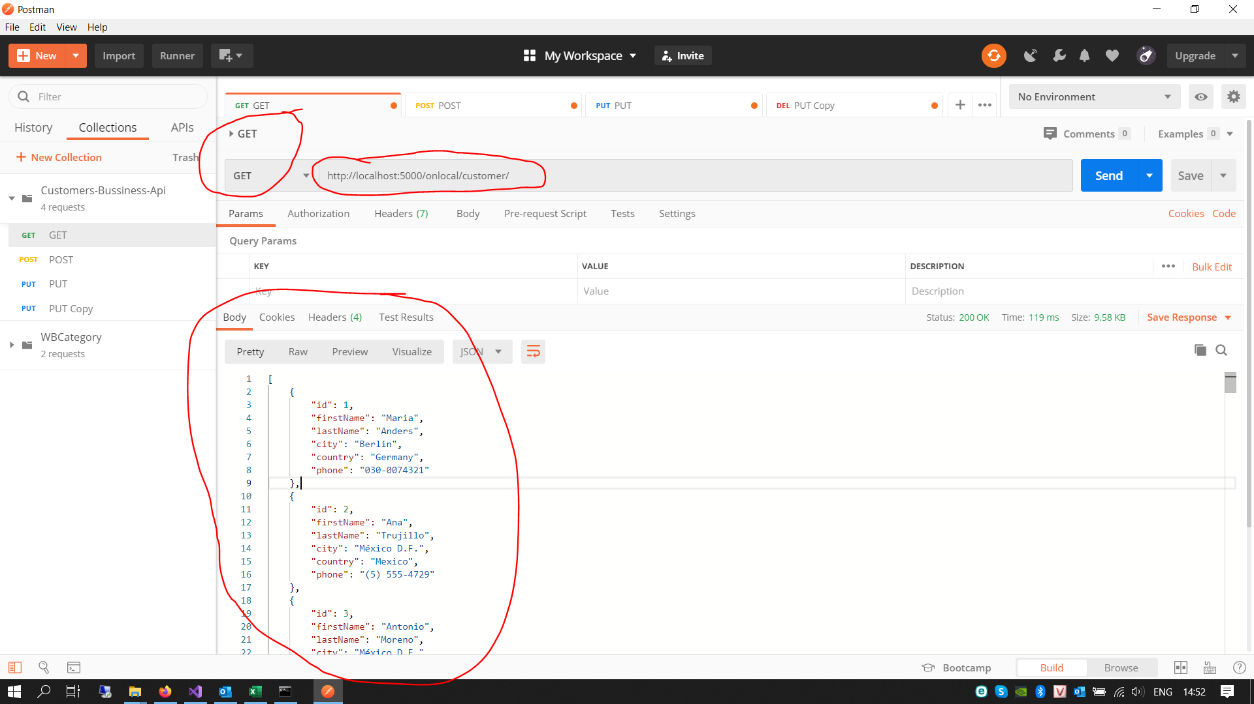

 |  | 2.2 Get Customer theo ID

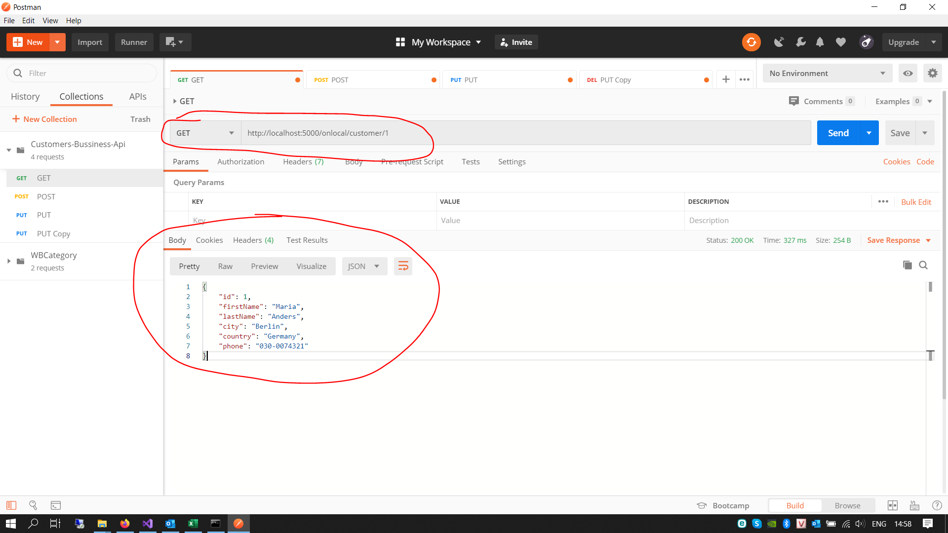

 |  | 2.3 Tạo mới Customer

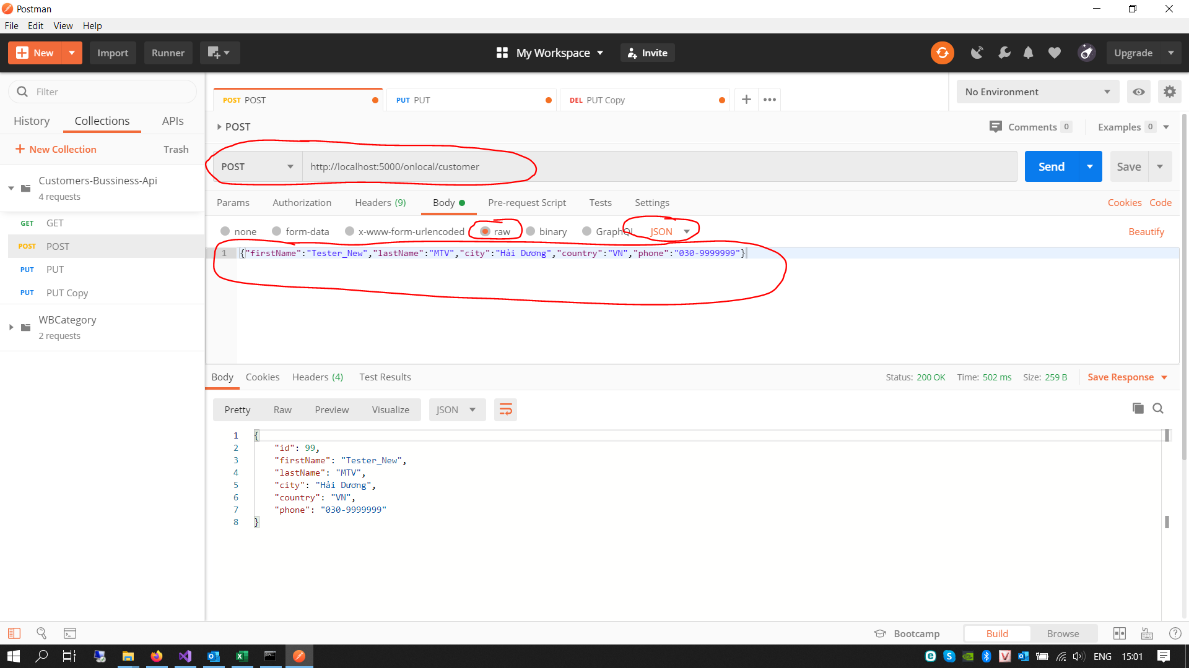
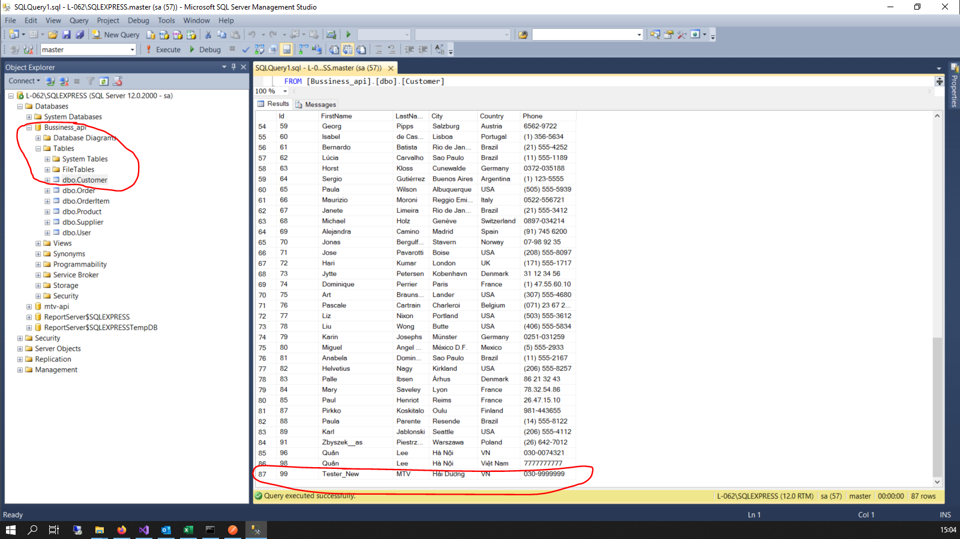

 |  | 2.4 Sửa thông tin Customer theo ID = 99

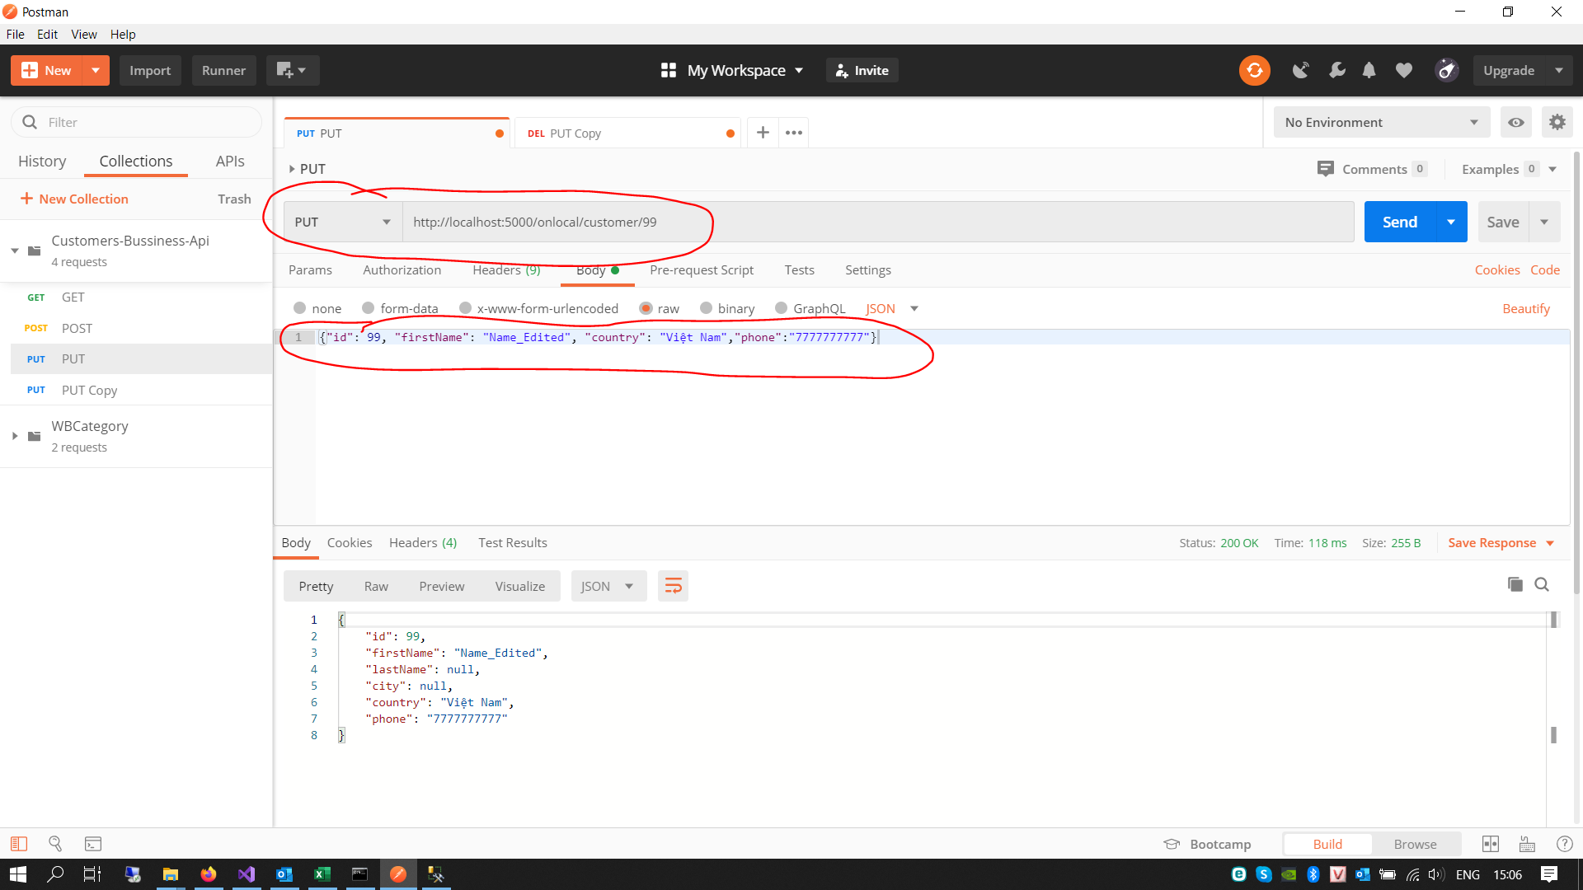
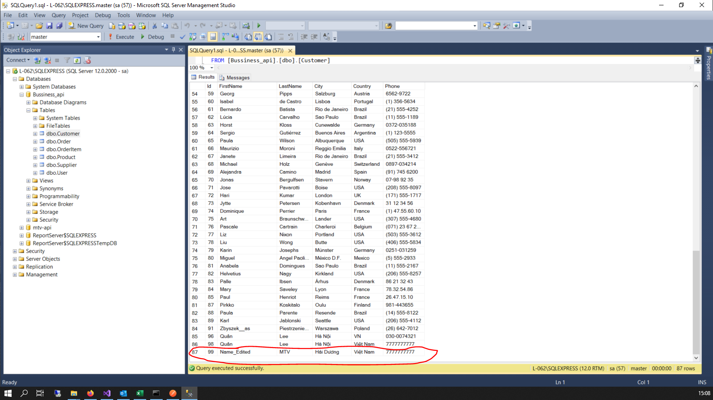

 |  | 2.5 Xóa Customer theo ID = 98

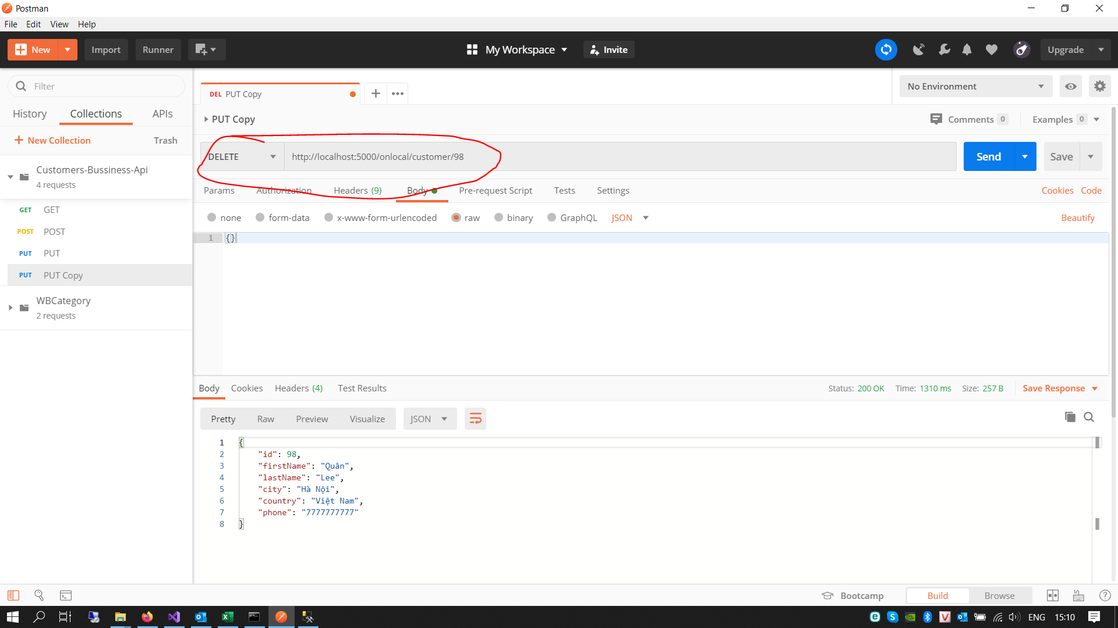
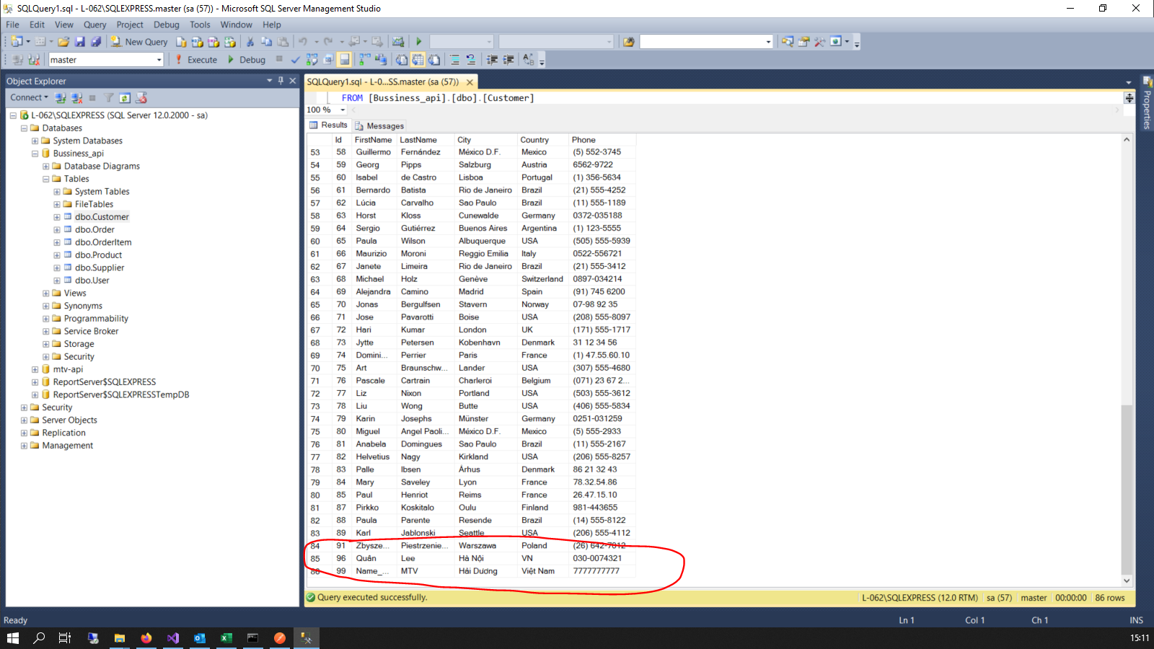

 | END

